Ark1
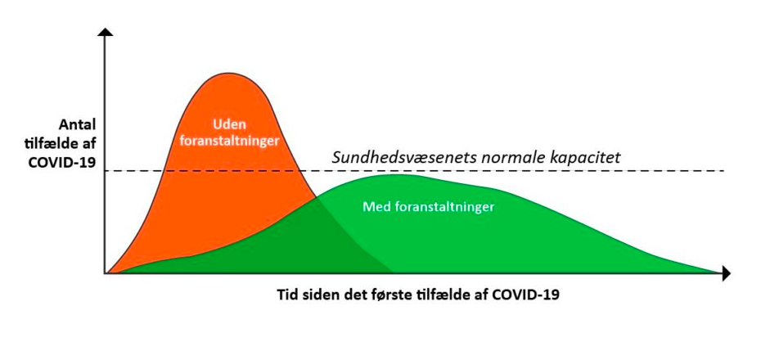
Kontakttal | 1.9

Hvis den smittede går frit omkring og smitter, og alle der bliver smittet, smitter videre med samme kontakttal, sker der denne udvikling frem til 5. led

Dette kontakttal | 1.9 | X | 1.9 | X | 1.9 | X | 1.9 | X | 1.9 | Bliver til | 25 | personer i smittekæden

